JMS
JMS简介
 | 什么是JMS
 | JMS（Java Messaging Service）是Java平台上有关面向消息中间件的技术规范，它便于消息系统中的Java应用程序进行消息交换,并且通过提供标准的产生、发送、接收消息的接口简化企业应用的开发。
 | JMS本身只定义了一系列的接口规范，是一种与厂商无关的 API，用来访问消息收发系统。它类似于 JDBC(java Database Connectivity)：这里，JDBC 是可以用来访问许多不同关系数据库的 API，
 | 而 JMS 则提供同样与厂商无关的访问方法，以访问消息收发服务。许多厂商目前都支持 JMS，包括 IBM 的 MQSeries、BEA的 Weblogic JMS service和 Progress 的 SonicMQ，这只是几个例子。
 | JMS 使您能够通过消息收发服务（有时称为消息中介程序或路由器）从一个 JMS 客户机向另一个 JML 客户机发送消息。消息是 JMS 中的一种类型对象，由两部分组成：报头和消息主体。
 | 报头由路由信息以及有关该消息的元数据组成。消息主体则携带着应用程序的数据或有效负载。
 | JMS 定义了五种不同的消息正文格式，以及调用的消息类型，允许你发送并接收以一些不同形式的数据，提供现有消息格式的一些级别的兼容性。
 | TextMessage--一个字符串对象
 | MapMessage--一套名称-值对
 | ObjectMessage--一个序列化的 Java 对象
 | BytesMessage--一个字节的数据流
 | StreamMessage -- Java 原始值的数据流

 | JMS消息传递类型
 | 对于消息的传递有两种类型：
 | 点对点模式
 | 即一个生产者和一个消费者一一对应；
 | 点对点的模式主要建立在一个队列上面，当连接一个列队的时候，发送端不需要知道接收端是否正在接收，可以直接向ActiveMQ发送消息，发送的消息，将会先进入队列中，如果有接收端在监听，则会发向接收端，
 | 如果没有接收端接收，则会保存在activemq服务器，直到接收端接收消息，点对点的消息模式可以有多个发送端，多个接收端，但是一条消息，只会被一个接收端给接收到，哪个接收端先连上ActiveMQ，
 | 则会先接收到，而后来的接收端则接收不到那条消息。
 | 发布/订阅模式
 | 在发布/订阅消息模型中，发布者发布一个消息，该消息通过topic传递给所有的客户端。

JMS(Java消息服务)入门教程（一）
 | 什么是Java消息服务
 | Java消息服务指的是两个应用程序之间进行异步通信的API，它为标准消息协议和消息服务提供了一组通用接口，包括创建、发送、读取消息等，用于支持JAVA应用程序开发。
 | 在J2EE中，当两个应用程序使用JMS进行通信时，它们之间并不是直接相连的，而是通过一个共同的消息收发服务连接起来，可以达到解耦的效果，我们将会在接下来的教程中详细介绍。
 | 为什么需要JMS
 | 在JAVA中，如果两个应用程序之间对各自都不了解，甚至这两个程序可能部署在不同的大洲上，那么它们之间如何发送消息呢？举个例子，一个应用程序A部署在印度，另一个应用程序部署在美国，
 | 然后每当A触发某件事后，B想从A获取一些更新信息。当然，也有可能不止一个B对A的更新信息感兴趣，可能会有N个类似B的应用程序想从A中获取更新的信息。
 | 在这种情况下，JAVA提供了最佳的解决方案-JMS，完美解决了上面讨论的问题。
 | JMS同样适用于基于事件的应用程序，如聊天服务，它需要一种发布事件机制向所有与服务器连接的客户端发送消息。JMS与RMI不同，发送消息的时候，接收者不需要在线。服务器发送了消息，
 | 然后就不管了；等到客户端上线的时候，能保证接收到服务器发送的消息。这是一个很强大的解决方案，能处理当今世界很多普遍问题。
 | JMS的优势
 | 异步
 | JMS天生就是异步的，客户端获取消息的时候，不需要主动发送请求，消息会自动发送给可用的客户端。
 | 可靠
 | JMS保证消息只会递送一次。大家都遇到过重复创建消息问题，而JMS能帮你避免该问题。
 | JMS消息传送模型
 | 在JMS API出现之前，大部分产品使用“点对点”和“发布/订阅”中的任一方式来进行消息通讯。JMS定义了这两种消息发送模型的规范，它们相互独立。
 | 任何JMS的提供者可以实现其中的一种或两种模型，这是它们自己的选择。JMS规范提供了通用接口保证我们基于JMS API编写的程序适用于任何一种模型。
 | 让我们更加详细的看下这两种消息传送模型：
 | 点对点消息传送模型
 | 在点对点消息传送模型中，应用程序由消息队列，发送者，接收者组成。每一个消息发送给一个特殊的消息队列，该队列保存了所有发送给它的消息(除了被接收者消费掉的和过期的消息)。
 | 点对点消息模型有一些特性，如下：
 | 每个消息只有一个接收者；
 | 消息发送者和接收者并没有时间依赖性；
 | 当消息发送者发送消息的时候，无论接收者程序在不在运行，都能获取到消息；
 | 当接收者收到消息的时候，会发送确认收到通知（acknowledgement）。

 | 发布/订阅消息传递模型
 | 在发布/订阅消息模型中，发布者发布一个消息，该消息通过topic传递给所有的客户端。在这种模型中，发布者和订阅者彼此不知道对方，是匿名的且可以动态发布和订阅topic。
 | topic主要用于保存和传递消息，且会一直保存消息直到消息被传递给客户端。
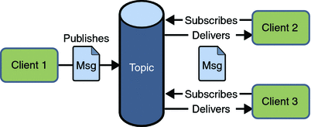
 | 发布/订阅消息模型特性如下：
 | 一个消息可以传递给多个订阅者
 | 发布者和订阅者有时间依赖性，只有当客户端创建订阅后才能接受消息，且订阅者需一直保持活动状态以接收消息。
 | 为了缓和这样严格的时间相关性，JMS允许订阅者创建一个可持久化的订阅。这样，即使订阅者没有被激活（运行），它也能接收到发布者的消息。

 | 接收消息
 | 在JMS中，消息的接收可以使用以下两种方式：
 | 同步
 | 使用同步方式接收消息的话，消息订阅者调用receive()方法。在receive()中，消息未到达或在到达指定时间之前，方法会阻塞，直到消息可用。
 | 异步
 | 使用异步方式接收消息的话，消息订阅者需注册一个消息监听者，类似于事件监听器，只要消息到达，JMS服务提供者会通过调用监听器的onMessage()递送消息。
 | JMS编程接口
 | JMS应用程序由如下基本模块组成：
 | 1. 管理对象（Administered objects）-连接工厂（Connection Factories）和目的地（Destination）
 | 2. 连接对象（Connections）
 | 3. 会话（Sessions）
 | 4. 消息生产者（Message Producers）
 | 5. 消息消费者（Message Consumers）
 | 6. 消息监听者（Message Listeners）

 | JMS管理对象
 | 管理对象（Administered objects）是预先配置的JMS对象，由系统管理员为使用JMS的客户端创建，主要有两个被管理的对象：
 | 连接工厂（ConnectionFactory）
 | 目的地（Destination）
 | 这两个管理对象由JMS系统管理员通过使用Application Server管理控制台创建，存储在应用程序服务器的JNDI名字空间或JNDI注册表。
 | 连接工厂（ConnectionFactory）
 | 客户端使用一个连接工厂对象连接到JMS服务提供者，它创建了JMS服务提供者和客户端之间的连接。JMS客户端（如发送者或接受者）会在JNDI名字空间中搜索并获取该连接。
 | 使用该连接，客户端能够与目的地通讯，往队列或话题发送/接收消息。让我们用一个例子来理解如何发送消息：
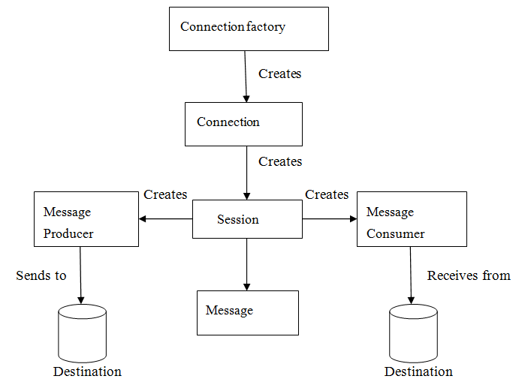
 | QueueConnectionFactory queueConnFactory = (QueueConnectionFactory) initialCtx.lookup ("primaryQCF");
 | Queue purchaseQueue = (Queue) initialCtx.lookup ("Purchase_Queue");
 | Queue returnQueue = (Queue) initialCtx.lookup ("Return_Queue");
 | 目的地（Destination）
 | 目的地指明消息被发送的目的地以及客户端接收消息的来源。JMS使用两种目的地，队列和话题。如下代码指定了一个队列和话题。
 | 创建一个队列Session
 | QueueSession ses = con.createQueueSession (false, Session.AUTO_ACKNOWLEDGE); //get the Queue object
 | Queue t = (Queue) ctx.lookup ("myQueue"); //create QueueReceiver
 | QueueReceiver receiver = ses.createReceiver(t);
 | 创建一个话题Session
 | TopicSession ses = con.createTopicSession (false, Session.AUTO_ACKNOWLEDGE); // get the Topic object
 | Topic t = (Topic) ctx.lookup ("myTopic"); //create TopicSubscriber
 | TopicSubscriber receiver = ses.createSubscriber(t);
 | JMS连接
 | 连接对象封装了与JMS提供者之间的虚拟连接，如果我们有一个ConnectionFactory对象，可以使用它来创建一个连接。
 | Connection connection = connectionFactory.createConnection();
 | 创建完连接后，需要在程序使用结束后关闭它：
 | connection.close();
 | JMS 会话（Session）
 | Session是一个单线程上下文，用于生产和消费消息，可以创建出消息生产者和消息消费者。
 | Session对象实现了Session接口，在创建完连接后，我们可以使用它创建Session。
 | Session session = connection.createSession(false, Session.AUTO_ACKNOWLEDGE);
 | JMS消息生产者
 | 消息生产者由Session创建，用于往目的地发送消息。生产者实现MessageProducer接口，我们可以为目的地、队列或话题创建生产者；
 | MessageProducer producer = session.createProducer(dest);
 | MessageProducer producer = session.createProducer(queue);
 | MessageProducer producer = session.createProducer(topic);
 | 创建完消息生产者后，可以使用send方法发送消息：
 | producer.send(message);
 | JMS消息消费者
 | 消息消费者由Session创建，用于接受目的地发送的消息。消费者实现MessageConsumer接口，，我们可以为目的地、队列或话题创建消费者；
 | MessageConsumer consumer = session.createConsumer(dest);
 | MessageConsumer consumer = session.createConsumer(queue);
 | MessageConsumer consumer = session.createConsumer(topic);
 | JMS消息监听器
 | JMS消息监听器是消息的默认事件处理者，他实现了MessageListener接口，该接口包含一个onMessage方法，在该方法中需要定义消息达到后的具体动作。通过调用setMessageListener方法我们给指定消费者定义了消息监听器
 | Listener myListener = new Listener();
 | consumer.setMessageListener(myListener);
 | JMS消息结构
 | JMS客户端使用JMS消息与系统通讯，JMS消息虽然格式简单但是非常灵活， JMS消息由三部分组成：
 | 消息头
 | JMS消息头预定义了若干字段用于客户端与JMS提供者之间识别和发送消息，预编译头如下：
 | – JMSDestination
 | – JMSDeliveryMode
 | – JMSMessageID
 | – JMSTimestamp
 | – JMSCorrelationID
 | – JMSReplyTo
 | – JMSRedelivered
 | – JMSType
 | – JMSExpiration
 | – JMSPriority
 | 消息属性
 | 我们可以给消息设置自定义属性，这些属性主要是提供给应用程序的。对于实现消息过滤功能，消息属性非常有用，JMS API定义了一些标准属性，JMS服务提供者可以选择性的提供部分标准属性。
 | 消息体
 | 在消息体中，JMS API定义了五种类型的消息格式，让我们可以以不同的形式发送和接受消息，并提供了对已有消息格式的兼容。不同的消息类型如下：
 | Text message : javax.jms.TextMessage，表示一个文本对象。
 | Object message : javax.jms.ObjectMessage，表示一个JAVA对象。
 | Bytes message : javax.jms.BytesMessage，表示字节数据。
 | Stream message :javax.jms.StreamMessage，表示java原始值数据流。
 | Map message : javax.jms.MapMessage，表示键值对。

语法
ActiveMQ从入门到精通（一）
 | 这是关于消息中间件ActiveMQ的一个系列专题文章，将涵盖JMS、ActiveMQ的初步入门及API详细使用、两种经典的消息模式（PTP and Pub/Sub）、
 | 与Spring整合、ActiveMQ集群、监控与配置优化等。话不多说，我们来一起瞧一瞧！
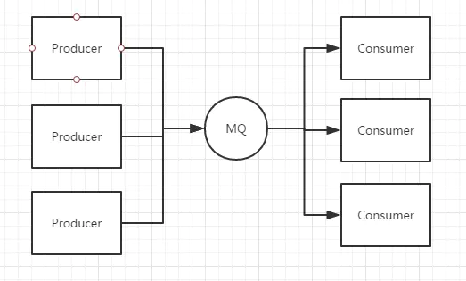
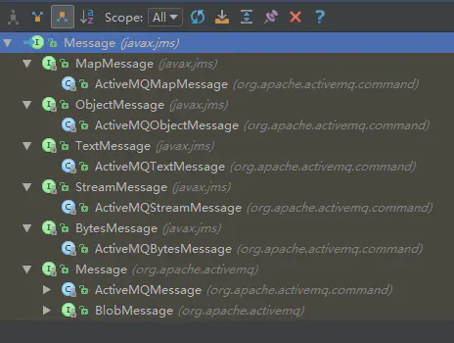
 | JMS

 | 首先来说较早以前，也就是没有JMS的那个时候，很多应用系统存在一些缺陷：
 | 1.通信的同步性
 | client端发起调用后，必须等待server处理完成并返回结果后才能继续执行

 | 2.client 和 server 的生命周期耦合太高
 | client进程和server服务进程都必须可用，如果server出现问题或者网络故障，那么client端会收到异常

 | 3.点对点通信
 | client端的一次调用只能发送给某一个单独的服务对象，无法一对多

 | JMS，即Java Message Service，通过面向消息中间件（MOM：Message Oriented Middleware）的方式很好的解决了上面的问题。大致的过程是这样的：发送者把消息发送给消息服务器，
 | 消息服务器将消息存放在若干队列/主题中，在合适的时候，消息服务器会将消息转发给接受者。在这个过程中，发送和接受是异步的，也就是发送无需等待，
 | 而且发送者和接受者的生命周期也没有必然关系；在pub/sub模式下，也可以完成一对多的通信，即让一个消息有多个接受者。

 | 需要注意的是，JMS只是定义了Java访问消息中间件的接口，其实就是在包javax.jms中，你会发现这个包下除了异常定义，其他都是interface。我们可以扫一眼，比如Message：

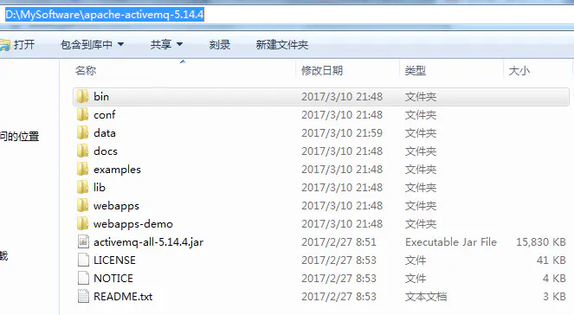
 | Message接口
 | 我想你应该发现了，JMS只给出接口，然后由具体的中间件去实现，比如ActiveMQ就是实现了JMS的一种Provider，还有阿里巴巴的RocketMQ（后续专题中在为大家介绍）。
 | 这些消息中间件都符合JMS规范。说起规范，自然要定义一些术语：
 | Provider/MessageProvider：生产者
 | Consumer/MessageConsumer：消费者
 | PTP：Point To Point，点对点通信消息模型
 | Pub/Sub：Publish/Subscribe，发布订阅消息模型
 | Queue：队列，目标类型之一，和PTP结合
 | Topic：主题，目标类型之一，和Pub/Sub结合
 | ConnectionFactory：连接工厂，JMS用它创建连接
 | Connnection：JMS Client到JMS Provider的连接
 | Destination：消息目的地，由Session创建
 | Session：会话，由Connection创建，实质上就是发送、接受消息的一个线程，因此生产者、消费者都是Session创建的
 | 初步来看，Session非常核心，因为很多东西都是它创建的，在后文中可以通过代码来进一步认识这些术语。

 | ActiveMQ QuickStart

 | ActiveMQ是Apache出品的，非常流行的消息中间件，可以说要掌握消息中间件，需要从ActiveMQ开始，要掌握更加强大的RocketMQ，
 | 也需要ActiveMQ的基础，因此我们来搞定它吧。官网地址：http://activemq.apache.org/，目前最新的版本是5.14.4，我这边将以最新版来讲解。
 | 这篇文章主要是ActiveMQ的初步，因此我这边暂时用windows版本，后期采用Linux。
 | ActiveMQ目录结构
 | bin下面存放的是ActiveMQ的启动脚本activemq.bat，注意分32、64位
 | conf里面是配置文件，重点关注的是activemq.xml、jetty.xml、jetty-realm.properties。在登录ActiveMQ Web控制台需要用户名、密码信息；
 | 在JMS CLIENT和ActiveMQ进行何种协议的连接、端口是什么等这些信息都在上面的配置文件中可以体现。
 | data目录下是ActiveMQ进行消息持久化存放的地方，默认采用的是kahadb，当然我们可以采用leveldb，或者采用JDBC存储到MySQL，或者干脆不使用持久化机制。
 | webapps，注意ActiveMQ自带Jetty提供Web管控台
 | lib中ActiveMQ为我们提供了分功能的JAR包，当然也提供了activemq-all-5.14.4.jar
 | 在JDK安装没有问题的情况下，直接activemq.bat启动它，并访问Web控制台！

 | 到这里，ActiveMQ就已经启动了，So easy~
 | 访问ActiveMQ web控制台的用户名、密码在哪里配置的？URL当中的端口是在哪里配置的？

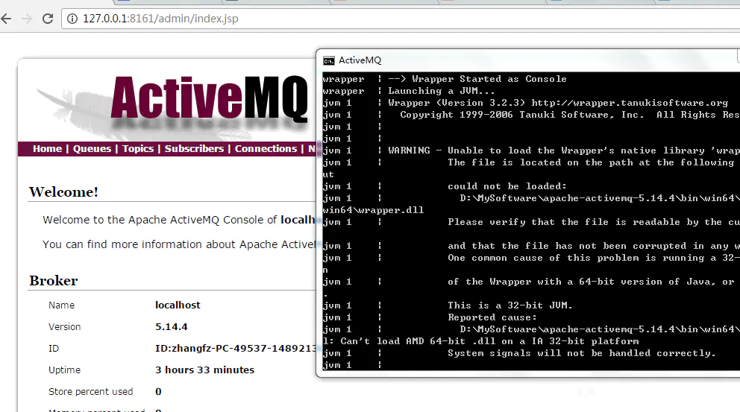

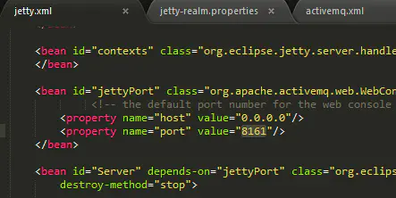

 | Write Code 4 ActiveMQ

 | 来一个HelloWorld级别的例子，来感受下ActiveMQ。具体来说，我这边会写一个生产者用于发送消息，一个消费者用于接收消息。实际上，JMS是有“套路”的，下面我将以生产者为例详细说明。

 | 第一步：创建ConnectionFactory连接工厂
 | 实际上，这里是存在安全隐患的，也就是任何人一旦知道MQ的地址，就可以连接访问了，我们可以在activemq.xml中配置指定的用户、密码才能访问ActiveMQ。
 | 关于broker_bind_url，默认就是tcp://localhost:61616，说明是采用TCP协议，61616端口。其实对于ActiveMQ不仅仅支持TCP协议，还有其他协议，开启了多个端口。
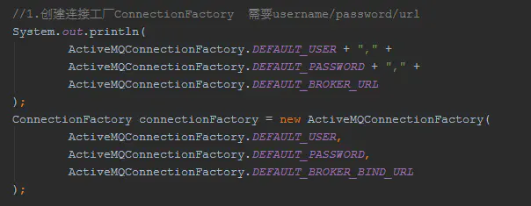

 | 第二步：创建Connection
 | Connection就代表了应用程序和消息服务器之间的通信链路。获得了连接工厂后，就可以创建Connection。
 | 事实上，ConnectionFactory存在重载方法：
 | Connection createConnection(String username,String password)
 | 也就是说我们也可以在这里指定用户名、密码进行验证

 | 第三步：创建Session
 | Session，用于发送和接受消息，而且是单线程的，支持事务的。如果Session开启事务支持，那么Session将保存一组信息，要么commit到MQ，要么回滚这些消息。Session可以创建MessageProducer/MessageConsumer。

 | 第四步：创建Destination
 | 所谓消息目标，就是消息发送和接受的地点，要么queue，要么topic。

 | 第五步：创建MessageProducer

 | 第六步：设置持久化方式

 | 第七步：定义消息对象，并发送
 | 生产者和消费者之间传递的对象，由3个主要部分构成：
 | 消息头（路由）+消息属性（消息选择器，以后介绍）+消息体（JMS规范的5种类型消息）

 | 第八步：释放连接
 | 必须close connection，只有这样ActiveMQ才会释放资源！
 | 消费者的代码和上面非常类似，只不过就是创建MessageConsumer进行receive而已，注意receive()/receive(long)/receiveNoWait()，这些说明消费者可以采用阻塞模式、非阻塞模式接受消息。

 | 程序运行后，我们来看一下管控台：
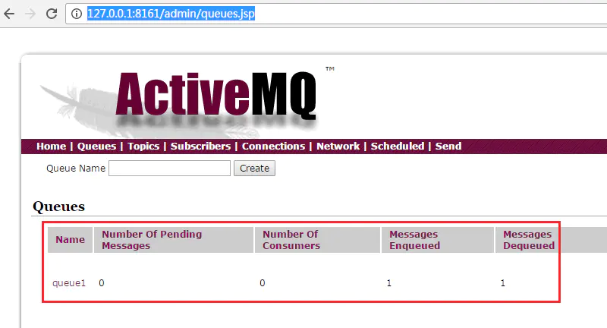

 | Messages Enqueued：表示生产了多少条消息，记做P
 | Messages Dequeued：表示消费了多少条消息，记做C
 | Number Of Consumers：表示在该队列上还有多少消费者在等待接受消息
 | Number Of Pending Messages：表示还有多少条消息没有被消费，实际上是表示消息的积压程度，就是P-C

 | 在说说Session
 | 在通过Connection创建Session的时候，需要设置2个参数，一个是否支持事务，另一个是签收的模式。我们重点说一下签收模式：

 | 什么是签收？通俗点说，就是消费者接受到消息后，需要告诉消息服务器，我收到消息了。当消息服务器收到回执后，本条消息将失效。因此签收将对PTP模式产生很大影响。
 | 如果消费者收到消息后，并不签收，那么本条消息继续有效，很可能会被其他消费者消费掉！
 | AUTO_ACKNOWLEDGE：表示在消费者receive消息的时候自动的签收
 | CLIENT_ACKNOWLEDGE：表示消费者receive消息后必须手动的调用acknowledge()方法进行签收
 | DUPS_OK_ACKNOWLEDGE：签不签收无所谓了，只要消费者能够容忍重复的消息接受，当然这样会降低Session的开销
 | 在实际中，我们应该采用哪种签收模式呢？CLIENT_ACKNOWLEDGE，采用手动的方式较自动的方式可能更好些，因为接收到了消息，并不意味着成功的处理了消息，
 | 假设我们采用手动签收的方式，只有在消息成功处理的前提下才进行签收，那么只要消息处理失败，那么消息还有效，仍然会继续消费，直至成功处理！

 | 关于消息的priority/ttl/deliveryMode

 | 消息有优先级及存活时间，在MessageProducer进行send的时候，存在多个重载方法，我们来看一下：

 | 在上面的code当中，我们创建生产者的时候，指定了Destination，设置了持久化方式，实际上这些都可以不必指定的，而是到send的时候指定。
 | 而且在实际业务开发中，往往根据各种判断，来决定将这条消息发往哪个Queue，因此往往不会在MessageProducer创建的时候指定Destination。
 | TTL，消息的存活时间，一句话：生产者生产了消息，如果消费者不来消费，那么这条消息保持多久的有效期

 | priority，消息优先级，0-9。0-4是普通消息，5-9是加急消息，消息默认级别是4。注意，消息优先级只是一个理论上的概念，
 | 并不能绝对保证优先级高的消息一定被消费者优先消费！也就是说ActiveMQ并不能保证消费的顺序性！
 | deliveryMode，如果不指定，默认是持久化的消息。如果可以容忍消息的丢失，那么采用非持久化的方式，将会改善性能、减少存储的开销。

